상품제안서
머레이 블루투스 스피커 KR-7300 | 상품코드: F03399

 |  |  |  |  |  |  | 02-412-0044 | www.easy1.co.kr
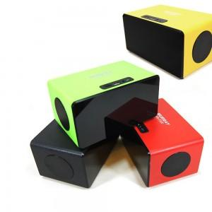

【상세/제작정보】 | 파우치는 별매품입니다.(별도문의 필수)

【인쇄/포장옵션】 | 실크 / 포장지포장

【공급단가】 | 수량 | 100~ | 300~ | 500~ | 1,000~ | 3,000~
*VAT별도 | 단가 | 23,760원 | 22,880원 | 22,000원 | 21,120원 | 20,590원

【상품 URL】 | http://www.easy1.co.kr/src/goods_detail.php?gdno=3399

